Sheet1
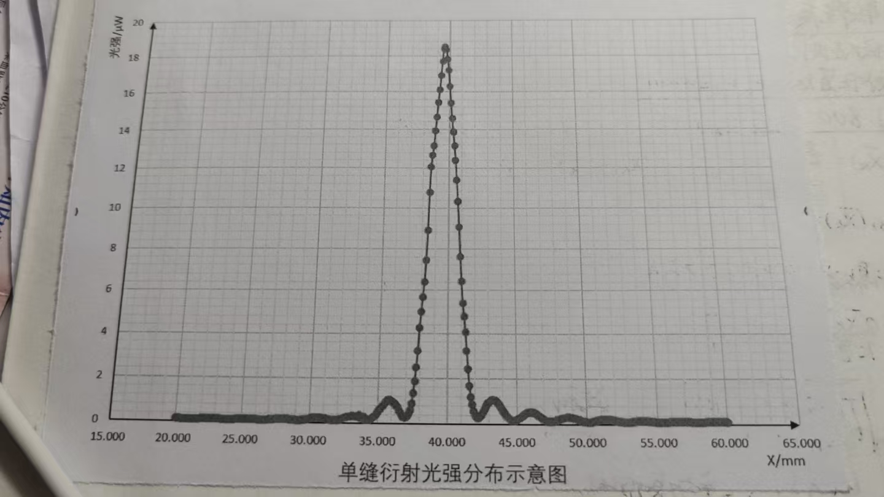
 | 0 | 0.1 | 0.2 | 0.3 | 0.4 | 0.5 | 0.6 | 0.7 | 0.8 | 0.9
20 | 0.12 | 0.12 | 0.12 | 0.12 | 0.11 | 0.11 | 0.11 | 0.1 | 0.1 | 0.1
21 | 0.1 | 0.1 | 0.09 | 0.09 | 0.1 | 0.1 | 0.1 | 0.11 | 0.11 | 0.12
22 | 0.13 | 0.13 | 0.13 | 0.14 | 0.14 | 0.14 | 0.14 | 0.14 | 0.14 | 0.14
23 | 0.13 | 0.13 | 0.12 | 0.12 | 0.11 | 0.11 | 0.11 | 0.1 | 0.1 | 0.1
24 | 0.1 | 0.1 | 0.1 | 0.11 | 0.11 | 0.12 | 0.12 | 0.13 | 0.14 | 0.14
25 | 0.15 | 0.15 | 0.15 | 0.15 | 0.15 | 0.15 | 0.14 | 0.14 | 0.13 | 0.13
26 | 0.12 | 0.12 | 0.11 | 0.11 | 0.1 | 0.1 | 0.1 | 0.1 | 0.11 | 0.11
27 | 0.12 | 0.13 | 0.13 | 0.14 | 0.15 | 0.16 | 0.16 | 0.17 | 0.17 | 0.17
28 | 0.17 | 0.17 | 0.16 | 0.16 | 0.16 | 0.15 | 0.14 | 0.13 | 0.12 | 0.12
29 | 0.11 | 0.11 | 0.11 | 0.11 | 0.12 | 0.13 | 0.14 | 0.15 | 0.17 | 0.18
30 | 0.2 | 0.21 | 0.22 | 0.23 | 0.23 | 0.24 | 0.24 | 0.23 | 0.23 | 0.21
31 | 0.2 | 0.19 | 0.18 | 0.17 | 0.16 | 0.14 | 0.13 | 0.13 | 0.12 | 0.13
32 | 0.14 | 0.15 | 0.16 | 0.17 | 0.19 | 0.22 | 0.25 | 0.27 | 0.29 | 0.3
33 | 0.31 | 0.32 | 0.32 | 0.31 | 0.3 | 0.29 | 0.26 | 0.24 | 0.22 | 0.19
34 | 0.18 | 0.16 | 0.16 | 0.16 | 0.18 | 0.21 | 0.26 | 0.31 | 0.37 | 0.46
35 | 0.54 | 0.61 | 0.68 | 0.75 | 0.83 | 0.93 | 1 | 1.03 | 1.03 | 1.02
36 | 0.98 | 0.93 | 0.87 | 0.8 | 0.71 | 0.57 | 0.46 | 0.36 | 0.29 | 0.25
37 | 0.27 | 0.34 | 0.43 | 0.58 | 0.88 | 1.34 | 1.85 | 2.47 | 3.22 | 4.27
38 | 5.02 | 5.69 | 6.4 | 7.45 | 8.89 | 10.79 | 12.09 | 12.66 | 13.15 | 13.94
39 | 14.63 | 15.42 | 16.1 | 16.88 | 17.66 | 18.39 | 18.49 | 18.31 | 17.8 | 17.19
40 | 16.29 | 15.38 | 14.58 | 13.87 | 13.15 | 12.4 | 11.39 | 10.3 | 9.05 | 7.6
41 | 6.42 | 5.4 | 4.79 | 4.07 | 3.22 | 2.4 | 1.67 | 1.19 | 0.84 | 0.56
42 | 0.39 | 0.3 | 0.27 | 0.27 | 0.32 | 0.43 | 0.54 | 0.67 | 0.77 | 0.9
43 | 0.96 | 1.02 | 1.05 | 1.07 | 1.06 | 1.03 | 0.96 | 0.88 | 0.8 | 0.68
44 | 0.58 | 0.5 | 0.43 | 0.36 | 0.29 | 0.23 | 0.18 | 0.16 | 0.16 | 0.18
45 | 0.2 | 0.23 | 0.27 | 0.31 | 0.36 | 0.41 | 0.45 | 0.49 | 0.51 | 0.53
46 | 0.53 | 0.52 | 0.51 | 0.49 | 0.46 | 0.41 | 0.36 | 0.32 | 0.28 | 0.23
47 | 0.19 | 0.17 | 0.15 | 0.13 | 0.12 | 0.12 | 0.13 | 0.15 | 0.16 | 0.19
48 | 0.21 | 0.24 | 0.26 | 0.27 | 0.29 | 0.31 | 0.32 | 0.32 | 0.31 | 0.3
49 | 0.29 | 0.27 | 0.25 | 0.23 | 0.21 | 0.19 | 0.16 | 0.14 | 0.13 | 0.12
50 | 0.11 | 0.11 | 0.11 | 0.11 | 0.13 | 0.14 | 0.16 | 0.17 | 0.19 | 0.2
51 | 0.22 | 0.22. | 0.23 | 0.23 | 0.24 | 0.23 | 0.23 | 0.22 | 0.21 | 0.19
52 | 0.17 | 0.16 | 0.15 | 0.14 | 0.13 | 0.12 | 0.11 | 0.11 | 0.11 | 0.11
53 | 0.11 | 0.11 | 0.12 | 0.13 | 0.14 | 0.14 | 0.15 | 0.16 | 0.16 | 0.17
54 | 0.16 | 0.16 | 0.16 | 0.16 | 0.15 | 0.15 | 0.14 | 0.13 | 0.12 | 0.11
55 | 0.11 | 0.1 | 0.1 | 0.1 | 0.1 | 0.1 | 0.1 | 0.11 | 0.11 | 0.12
56 | 0.13 | 0.13 | 0.14 | 0.14 | 0.14 | 0.15 | 0.15 | 0.14 | 0.14 | 0.14
57 | 0.13 | 0.13 | 0.13 | 0.12 | 0.11 | 0.11 | 0.1 | 0.1 | 0.1 | 0.1
58 | 0.1 | 0.1 | 0.11 | 0.11 | 0.11 | 0.12 | 0.13 | 0.13 | 0.14 | 0.14
59 | 0.15 | 0.15 | 0.15 | 0.15 | 0.15 | 0.14 | 0.14 | 0.13 | 0.13 | 0.12
60 | 0.11 | - | - | - | - |  |  | - | - | -

